1
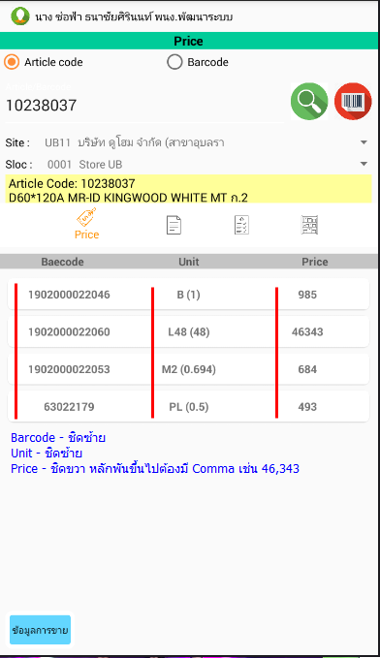

3
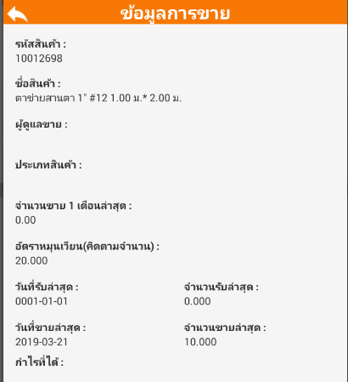
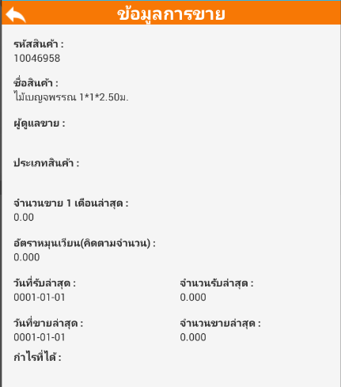

1
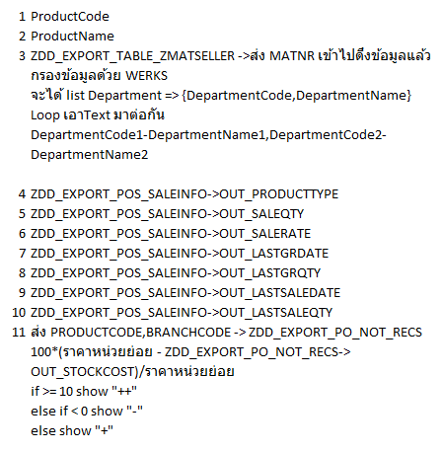

2

3

4

5
Web Service เรียกทีเดียวต้งได้ชุดข้อมูลนี้ออกมาทั้งหมด

6

7
8

9
10

11

ข้อมูลเทส

ZDD_EXPORT_TABLE_ZMATSELLER
BAPI: ZDD_EXPORT_TABLE_ZMATSELLER - export table zmatseller 1. กรณีส่งรหัสสินค้าเข้าไป(IN_MATNR) คืนค่าข้อมูลจาก Table ZMAT_SELLER ที่ Filed loggr <> '' ตามรหัสสินค้าที่ส่งค่าเข้า BAPI 2. กรณีไม่ส่งรหัสสินค้าเข้าไป(IN_MATNR) คืนค่าข้อมูลจาก Table ZMAT_SELLER ที่ Filed loggr <> '' ทั้งหมดที่มีใน Table ZMAT_SELLER
Input Parameter
Import | Parameter | Type | Len. | Dec. | Comment | Requi. |  | Remark
 | IN_MATNR | CHAR | 18 | 0 | Article Number

Output Parameter
Table: IN_ZMAT_SELLER - Article text Display
 | Filed | Type | Len. | Dec. | Comment | Requi. | Source | Remark
 | MANDT | CLNT | 3 | 0 | ไคลเอนท์ |  | ZMAT_SELLER-MANDT
 | WERKS | CHAR | 4 | 0 | โรงงาน |  | ZMAT_SELLER-WERKS
 | MATNR | CHAR | 18 | 0 | เลขที่วัสดุ |  | ZMAT_SELLER-MATNR
 | MATKL | CHAR | 9 | 0 | กลุ่มวัสดุ |  | ZMAT_SELLER-MATKL
 | WGBEZ | CHAR | 20 | 0 | คำอธิบายของกลุ่มวัสดุ |  | ZMAT_SELLER-WGBEZ
 | MAKTX | CHAR | 40 | 0 | คำอธิบายวัสดุ (ข้อความแบบสั้น) |  | ZMAT_SELLER-MAKTX
 | LOGGR | CHAR | 4 | 0 | กลุ่มผู้ดูแลขายสินค้าแยกตามสาขา |  | ZMAT_SELLER-LOGGR
 | LTEXT | CHAR | 20 | 0 | คำอธิบาย |  | ZMAT_SELLER-LTEXT

T-Code: ZMSELLER - กำหนดข้อมูลผู้ดูแลขาย
1. Crate data.
2. Interface data to POS system.

BAPI: ZDD_EXPORT_TABLE_ZMATSELLER

T-Code : ZMSELLER

เอาข้อมูลไปโชว์ที่ ข้อ 3 ผู้ดูแลขาย ตัวอย่าง RT22 - วัสดุปูพื้น-ผนัง
(ถามพี่ทอมมี่ดูว่า DD ผู้ดูแลขายต้องไป SELECT เอาจาก Table อะไร)

